070
Fluxograma de Funcionamento do Estacionamento com capacidade de 10 carros
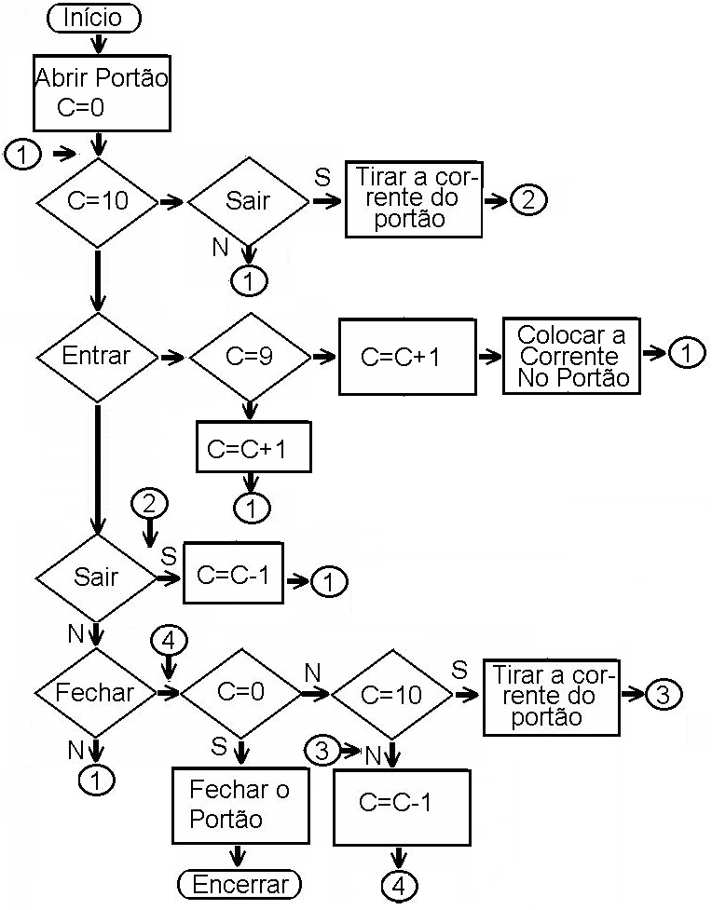

S

S
S

 | 070

